验证示例
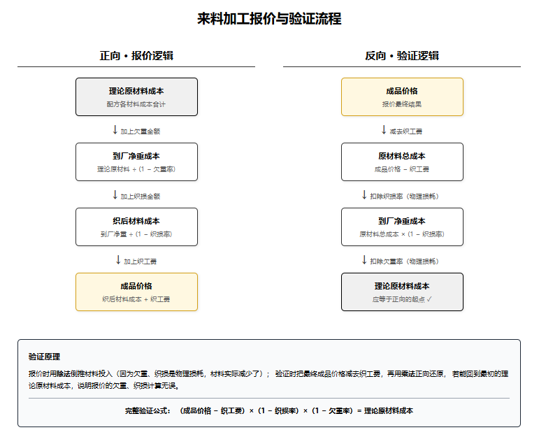
正确验证
项目 | 金额 | 验证 | 公式
胚布成本 | 20,362.78 | - | 理论原材料 = （成品金额-织工费） ÷ (1-欠重率) ÷ (1-织损率)
织工费 | 1,200.00 | -
来料金额 | 19,162.78 | -
织损率 | 3% | -
织损金额 | 574.88 | -
织损前金额 | 18,587.90 | -
欠重率 | 2% | -
欠重金额 | 371.76 | 0.00
理论原材料 | 18,216.14 | -

